zad 3
Udziały poszczególnych modeli aut w badanym zbiorze
Marka | i (numer klasy) | xi (cecha - marka samochodu) | ni (liczebność absolutna) | ni sk (liczebność absolutna skumulowana) | wi (liczebność względna) | wi ( w %) | wi sk | wi sk (w %)
Dacia Duster | 1 | BMW E46 | 5 | 5 | 0.056 | 5.56 | 0.056 | 5.56
Dacia Duster | 2 | Dacia Duster | 15 | 20 | 0.167 | 16.67 | 0.223 | 22.23
Toyota Yaris | 3 | Honda Civic | 3 | 23 | 0.033 | 3.33 | 0.256 | 25.56
Volkswagen Passat | 4 | Volkswagen Passat | 12 | 35 | 0.133 | 13.33 | 0.389 | 38.89
Dacia Duster | 5 | Volvo XC 60 | 4 | 39 | 0.044 | 4.44 | 0.434 | 43.34
Toyota Yaris | 6 | Opel Vectra | 8 | 47 | 0.089 | 8.89 | 0.523 | 52.23
Toyota Yaris | 7 | Toyota Yaris | 19 | 66 | 0.211 | 21.11 | 0.734 | 73.34
Toyota Yaris | 8 | Renault Megane | 8 | 74 | 0.089 | 8.89 | 0.823 | 82.23
Renault Megane | 9 | Seat Leon | 6 | 80 | 0.067 | 6.67 | 0.889 | 88.89
Toyota Yaris | 10 | Ford Focus | 10 | 90 | 0.111 | 11.11 | 1.000 | 100.00
Dacia Duster | ∑ |  | 90 |  | 1.000 | 100
Toyota Yaris
Seat Leon | Pewną grupę ludzi zapytano o markę posiadanego samochodu.
Volkswagen Passat | Na podstawie danych:
Volkswagen Passat | a) utwórz szereg rozdzielczy punktowy
Toyota Yaris | b) oblicz liczebności skumulowane (porządkowanie rosnące)
Ford Focus | c) oblicz wskaźniki struktury
Honda Civic | d) oblicz skumulowane wskaźniki struktury i ich wartości procentowe (porządkowanie rosnące)
Ford Focus | e) zbuduj wykres kołowy dla procentowych wskaźników struktury
Dacia Duster | f) zaimportuj dane do SPSS, a następnie utwórz szereg rozdzielczy punktowy oraz stwórz wykres słupkowy dla otrzymanego szeregu
Volkswagen Passat
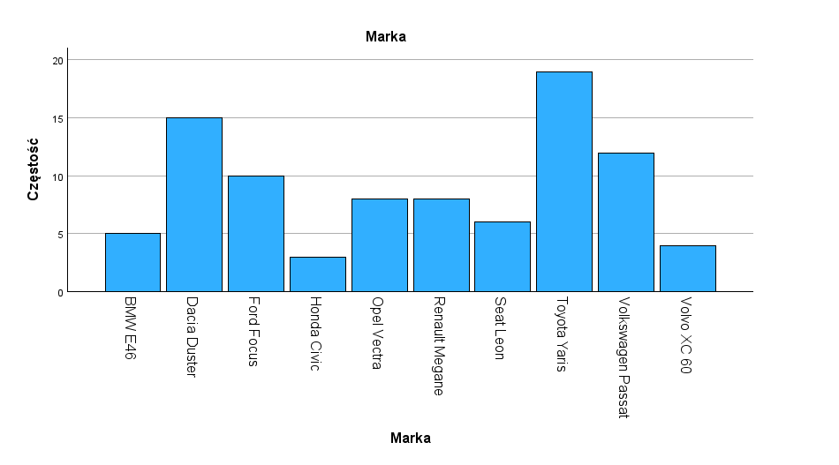
Opel Vectra
Toyota Yaris
Toyota Yaris
BMW E46
Dacia Duster
Volkswagen Passat
Renault Megane
Ford Focus
Ford Focus
Opel Vectra
BMW E46
Dacia Duster
Honda Civic
Renault Megane
Toyota Yaris
Dacia Duster
Ford Focus
Dacia Duster
Dacia Duster
Toyota Yaris
BMW E46
Dacia Duster
Renault Megane
Ford Focus
Volkswagen Passat
Toyota Yaris
Toyota Yaris
Volkswagen Passat
Volkswagen Passat
Volvo XC 60
Volvo XC 60
Opel Vectra
Toyota Yaris
Toyota Yaris
Renault Megane
Seat Leon
Ford Focus
Dacia Duster
Toyota Yaris
Volkswagen Passat
Volvo XC 60
Seat Leon
BMW E46
Opel Vectra
Renault Megane
Ford Focus
Renault Megane
Toyota Yaris
Toyota Yaris
Volvo XC 60
Dacia Duster
Opel Vectra
Ford Focus
Honda Civic
Dacia Duster
Volkswagen Passat
Toyota Yaris
Opel Vectra
Ford Focus
Dacia Duster
Opel Vectra
Volkswagen Passat
Seat Leon
BMW E46
Seat Leon
Volkswagen Passat
Opel Vectra
Seat Leon
Renault Megane

zad 4
wykształcenie | Na podstawie danych o wykształceniu pewnej grupy ludzi:
średnie | a) utwórz szereg rozdzielczy punktowy
średnie | b) oblicz liczebności skumulowane
podstawowe | c) oblicz wskaźniki struktury
wyższe | d) oblicz skumulowane wskaźniki struktury
średnie | e) oblicz procentowe wskaźniki struktury i ich wartości skumulowane
podstawowe | f) zbuduj wykres kołowy dla procentowych wskaźników struktury
podstawowe | g) zaimportuj dane do SPSS, a następnie utwórz szereg rozdzielczy punktowy oraz stwórz wykres słupkowy dla otrzymanego szeregu
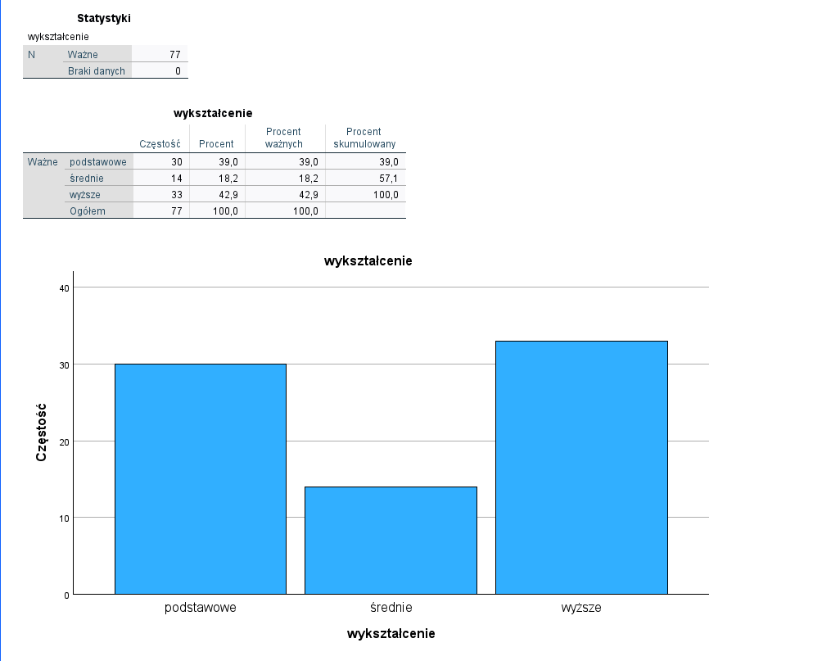
podstawowe
wyższe
podstawowe | i | xi | ni | nisk | wi | wi ( w %) | wisk | wisk (w %)
średnie | 1 | podstawowe | 30 | 30 | 0.390 | 38.96 | 0.39 | 38.96
podstawowe | 2 | średnie | 14 | 44 | 0.182 | 18.18 | 0.572 | 57.14
wyższe | 3 | wyższe | 33 | 77 | 0.429 | 42.86 | 1.000 | 100.00
wyższe | ∑ |  | 77 |  | 1.000 | 100.00
Wykształcenie badanej grupy ludzi
wyższe
podstawowe
wyższe
wyższe
wyższe
średnie
wyższe
wyższe
podstawowe
podstawowe
wyższe
średnie
wyższe
podstawowe
wyższe
wyższe
wyższe
wyższe
wyższe
wyższe
wyższe
podstawowe
wyższe
wyższe
średnie
średnie
podstawowe
wyższe
średnie
podstawowe
wyższe
wyższe
podstawowe
podstawowe
podstawowe
podstawowe
podstawowe
podstawowe
podstawowe
podstawowe
podstawowe
podstawowe
wyższe
wyższe
średnie
podstawowe
wyższe
średnie
podstawowe
wyższe
podstawowe
wyższe
wyższe
średnie
średnie
podstawowe
wyższe
średnie
podstawowe
wyższe
wyższe
podstawowe
podstawowe

zad 5
Wynik z kolokwium dla studentów I roku Ekonomii | Wśród studentów Ekonomii I roku zbadano końcowy wynik z kolokwium zaliczającego ze statystyki. Na podstawie danych:
55 | a) utwórz szereg rozdzielczy przedziałowy (porządkowanie rosnące) w taki sposób aby liczba przedziałów była dopasowana do liczby obserwacji a jego wszystkie klasy miały jednakową rozpiętość przedziałową
90 | b) dla otrzymanego szeregu rozdzielczego utwórz histogram przy wykorzystaniu kreatora wykresów i narzędzia analiza danych
41 | c) zaczytaj dane do SPSS, a następnie utwórz histogram i porównaj efekt |  |  |  |  |  |  | wykresy sa rozne bo sa oparte na innej metodologii
62
29 | Liczebność próby |  | n | 225 | n | 228
13 | Minimum |  | x min | 0 | k | 15.099668871
39 | Maksimum |  | x max | 100 | k_calk | 15
93 | Rozstęp |  | R | 100
58 | Liczba przedziałów |  | k | 15
Histogram
98 | Długość przedziałów |  | h | 6.667
16
48 | i | x0i | x1i | ni
57 | 1 | 0 | 6.667 | 13
21 | 2 | 6.667 | 13.333 | 15
67 | 3 | 13.333 | 20.000 | 20
68 | 4 | 20.000 | 26.667 | 17
47 | 5 | 26.667 | 33.333 | 21
31 | 6 | 33.333 | 40.000 | 17
80 | 7 | 40.000 | 46.667 | 10
36 | 8 | 46.667 | 53.333 | 35
49 | 9 | 53.333 | 60.000 | 19
11 | 10 | 60.000 | 66.667 | 2
55 | 11 | 66.667 | 73.333 | 21
52 | 12 | 73.333 | 80.000 | 13
15 | 13 | 80.000 | 86.667 | 15
29 | 14 | 86.667 | 93.333 | 4
10 | 15 | 93.333 | 100.000 | 3
74
Histogram
18
48 |  |  |  |  |  | Zbiór danych (koszyk) | Częstość
18 |  |  |  |  |  | 6.667 | 13
20 |  |  |  |  |  | 13.333 | 15
41 | ∑ |  |  |  |  | 20.000 | 20
28 |  |  |  |  |  | 26.667 | 17
56 |  |  |  |  |  | 33.333 | 21
38 |  |  |  |  |  | 40.000 | 17
38 |  |  |  |  |  | 46.667 | 10
17 |  |  |  |  |  | 53.333 | 35
52 |  |  |  |  |  | 60.000 | 19
47 |  |  |  |  |  | 66.667 | 2
57 |  |  |  |  |  | 73.333 | 21
39 |  |  |  |  |  | 80.000 | 13
54 |  |  |  |  |  | 86.667 | 15
14 |  |  |  |  |  | 93.333 | 4
68 |  |  |  |  |  | 100.000 | 3
48 |  |  |  |  |  | Więcej | 0
31
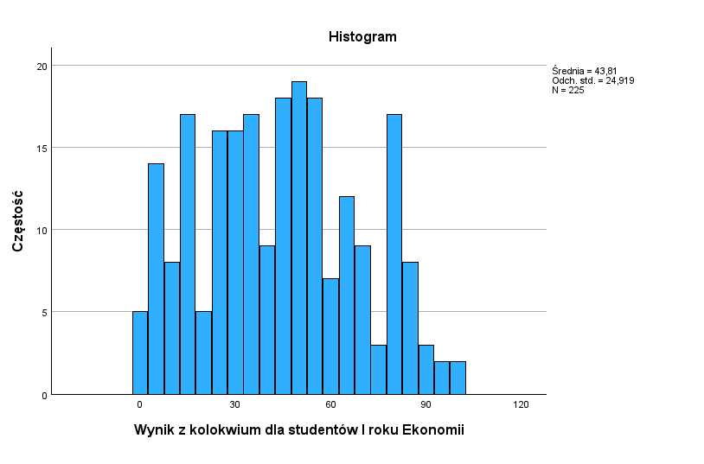
48
79
52
81
67
68
47
80
47
48
11
55
45
15
47
57
46
54
14
68
48
31
48
79
52
81
67
2
47
57
15
54
14
68
94
31
10
79
52
81
67
6
23
31
14
79
52
81
67
6
23
79
52
81
67
68
25
80
26
25
11
81
67
6
23
79
52
81
67
0
47
80
39
37
11
67
2
23
84
7
26
28
34
45
15
47
1
46
54
30
15
47
3
5
54
53
67
6
23
84
7
26
30
34
59
15
47
41
72
14
42
53
36
67
6
23
84
7
33
30
34
45
15
47
23
84
7
33
30
23
84
7
33
30
34
59
15
62
48
72
53
34
89
92
33
30
23
84
7
33
25
34
59
1
37
74
47
72
18
100
48
11
55
45
15
29
10
74
37
58
84
52
53
36
67
6
23
84

